Sheet1
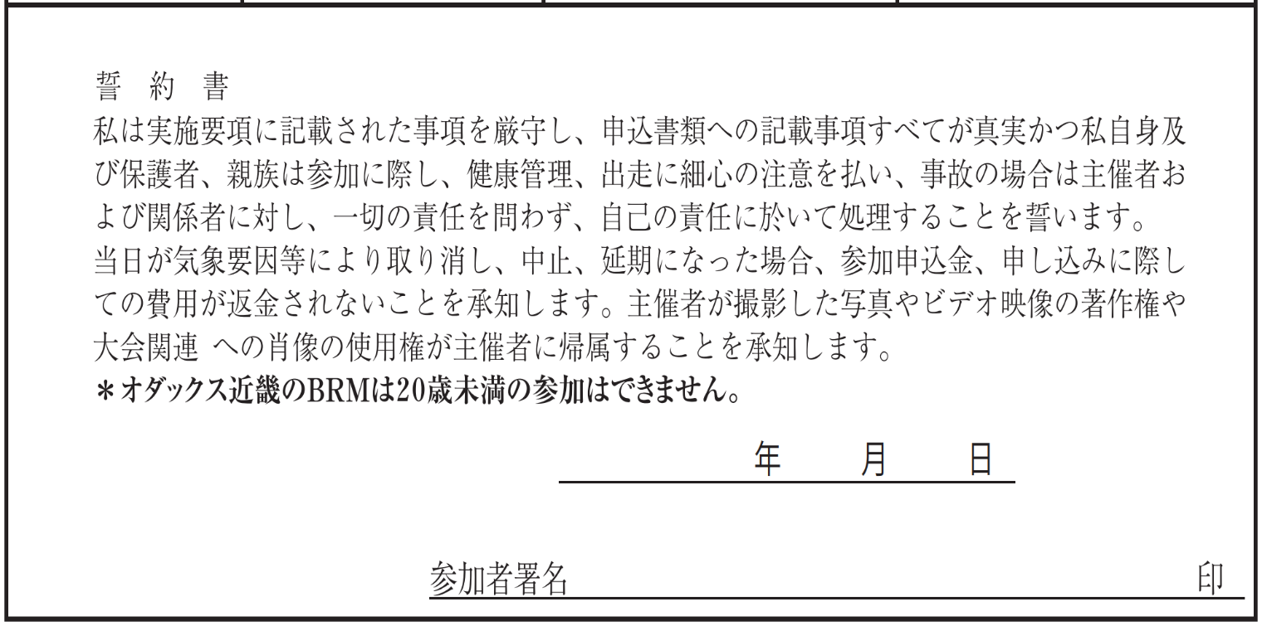
 | BRM710近畿200km和歌山･奈良灼熱サイクリング 提出フォーマット
【誓約書】

【出走前チェック】
装備チェック | □ヘルメット □ベル □前照灯 □尾灯(フレームに取付) □反射ベスト
体調チェック | □COCOAで14日前まで濃厚接無しを確認、または
 | □14日前まで新型コロナ陽性者との濃厚接触無しを自己申告
 | □当日体温は37.5度未満、せき･倦怠感･味覚異常などの体調不良は無し
※装備チェックは全て、体調チェックは2個チェックのない場合は出走を取りやめてください。

【タイムテーブル記入欄】
 |  |  |  |  |  |  | 参加者記入欄
BRM710 近畿200km和歌山･奈良灼熱サイクリング タイムテーブル (各チェックポイントに時間制限はありません、 スタート･ゴールの時間差のみで完走認定を判断します) |  |  |  |  |  |  | 日付 ｽﾀｰﾄは 7/10~7/18 ｺﾞｰﾙは 7/10~7/19 | 時刻 (24時間表記)
今回集合ブリーフィングはありません、各自の申告時刻にスタートしてください。
随時(参考タイム6:00) | 距離0km | マリーナシティわかやま館前でバイク写真を撮影 スタート時刻証明のため、写真のプロパティの スクリーンショットもとること。(日時の入った写真)
随時(参考タイム9:27) | 45.9km | 通過チェック1 ローソン九度山町店 又はローソン橋本清水店 49.1km 又はファミリーマート橋本清水店 49.3km (レシート画像は完走認定時に必要)
随時(参考タイム11:36) | 81.9km | 通過チェック2 ローソン吉野リバーサイド店 (又は吉野ストアー大淀新野店 77.0km) (又はローソン吉野町上市店 80.4km) (又はヤマザキショップ福本店 84.4km) サブPCは吉野川対岸にあり改定版ルートを通る (レシート画像は完走認定時に必要)
随時(参考タイム12:44) | 101.3km | 通過チェック3 川上村 武光橋 (フォトコントロール)
随時(参考タイム14:24) | 120.0km | 通過チェック4 ローソン吉野リバーサイド店 (又は吉野ストアー大淀新野店 125.9km) (又はローソン吉野町上市店 122.2km) (又はヤマザキショップ福本店 118.2km) サブPCは吉野川対岸にあり改定版ルートを通る (レシート画像は完走認定時に必要)
随時(参考タイム16:24) | 156.2km | 通過チェック5 ローソン九度山町店 又はローソン橋本清水店 152.9km 又はファミリーマート橋本清水店 152.7km (レシート画像は完走認定時に必要)
随時(参考タイム19:30) | 202.0km | マリーナシティわかやま館前でバイク写真を撮影 ゴール時刻証明のため、写真のプロパティの スクリーンショットもとること。(日時の入った写真) フィニッシュタイム 19：30
※日付はスタート･ゴール時と日付が変わるタイミングで記入。
※全ての店舗は営業時間外の場合フォトチェックで代替可能です、バイクと店名が分かる写真を撮って下さい。
※日没後の写真撮影は前照灯を取り外して照らすなど工夫して場所の判別が出来るようにして下さい。

【メダル･ピンバッヂ購入】
メダル 要る：１ | 記入欄 |  | ピンバッヂ | 必要個数 |  | 振込金額
要らない：０ |  |  |  |  | 個 |  | 0 | 円
※完走者のみ購入できます |  |  | ※エントリー者は誰でも購入できます

